Tabelle1
Ferrari Uhren
 |  |  | 901
Bild | EAN | Modellnummer | Menge | UVP
 | 7613272155519 | 0870005 | 1 | 225.00 €
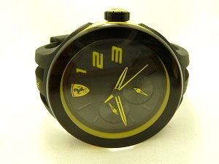 852 | 7613272162449 | 0830224 | 7 | 275.00 €
 | 7613272148146 | 0830159 | 23 | 215.00 €
 | 7613272202565 | 0830320 | 67 | 375.00 €
 | 7613272177900 | 0830274 | 20 | 645.00 €
 | 7613272195256 | 0830291 | 50 | 325.00 €
 | 7613272177917 | 0830275 | 0 | 395.00 €
 |  | 0810004 | 190 | 39.00 €
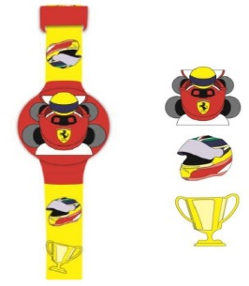 |  | 0810001 | 190 | 39.00 €
 | 7613272202640 | 0830313 | 42 | 425.00 €
 | 7613272204651 | 0830329 | 73 | 425.00 €
 | 7613272202541 | 0830318 | 3 | 450.00 €
 | 7613272214865 | 0830343 | 15 | 295.00 €
 | 7613272192996 | 0830285 | 11 | 89.00 €
 | 7613272218986 | 0830368 | 13 | 139.00 €
 | 7613272195270 | 0830293 | 14 | 325.00 €
 | 7613272192972 | 0830283 | 0 | 89.00 €
 | 7613272162265 | 0830206 | 17 | 325.00 €
 | 7613272057097 | 0830015 | 8 | 265.00 €
 | 7613272148429 | 0830185 | 1 | 325.00 €
 | 7613272177917 | 0830275 | 13 | 395.00 €
 | 7613272219013 | 0830371 | 28 | 150.00 €
 | 7613272213790 | 0830333 | 3 | 175.00 €
 | 7613272202664 | 0830315 | 1 | 475.00 €
 | 7613272177832 | 0830267 | 3 | 375.00 €
 | 7613272148337 | 0830176 | 7 | 375.00 €
 | 7613272219006 | 0830370 | 29 | 150.00 €
 | 7613272233859 | 0830408 | 3 | 175.00 €
 | 7613272217224 | 0830351 | 16 | 99.00 €
 | 7613272162173 | 0830197 | 11 | 375.00 €
 | 7613272177887 | 0830272 | 16 | 295.00 €
 | 7613272192965 | 0830282 | 16 | 89.00 €
 | 7613272225465 | 0830380 | 11 | 225.00 €

